상품제안서
크리스탈 차망 트라이탄 보틀 350ml | 상품코드: S12179

 |  |  |  |  |  |  | 02-713-8555 | www.synergygift.co.kr
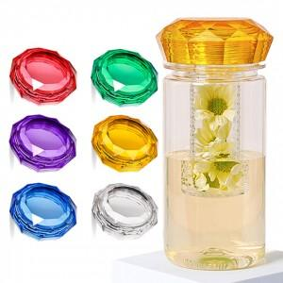

【상세/제작정보】

【인쇄/포장옵션】 | 실크, UV컬러5X5 / 포장지포장

【공급단가】 | 수량 | 100~ | 300~ | 500~ | 1,000~ | 3,000~
*VAT별도 | 단가 | 3,380원 | 3,250원 | 3,040원 | 2,960원 | 2,910원

【상품 URL】 | https://www.synergygift.co.kr:443/src/goods_detail.php?gdno=18774

